2018_01_data
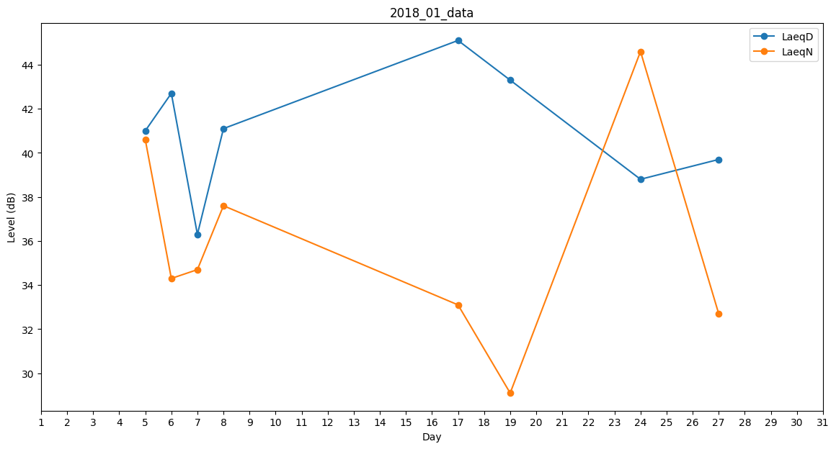
Day | LaeqD | LaeqN
1 | 44.8 | 0
2 | 0 | 0
3 | 43.1 | 0
4 | 44.6 | 0
5 | 41 | 40.6
6 | 42.7 | 34.3
7 | 36.3 | 34.7
8 | 41.1 | 37.6
9 | 0 | 0
10 | 0 | 53.4
11 | 53.7 | 0
12 | 0 | 0
13 | 0 | 0
14 | 0 | 0
15 | 0 | 0
16 | 0 | 0
17 | 45.1 | 33.1
18 | 40.7 | 0
19 | 43.3 | 29.1
20 | 43 | 0
21 | 0 | 32.4
22 | 0 | 0
23 | 0 | 0
24 | 38.8 | 44.6
25 | 43.9 | 0
26 | 0 | 0
27 | 39.7 | 32.7
28 | 40.8 | 0
29 | 33.3 | 0
30 | 0 | 0
31 | 41.5 | 0

